Sheet1
北京探路者户外用品股份有限公司核价单
款式图 | 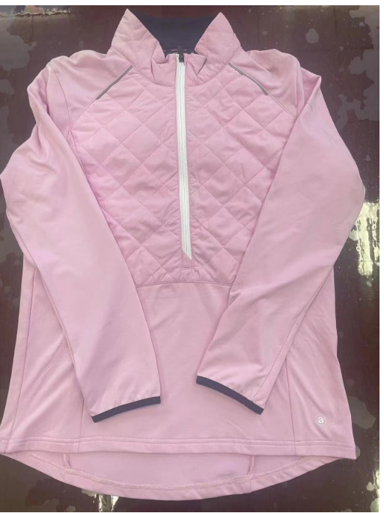 贴上正反面款式图、或者照片 |  |  |  |  | 款式名称： | XXX |  | 渠道： |  | 开发季： |  | 生产工厂： | 营口华顺服装有限公司
 |  |  |  |  |  | 成衣编号： | XXX |  | 品牌： |  | 开发类型： |  | 生产数量：
 |  |  |  |  |  | 设计师： | XXX |  | 事业部： |  | 开发工厂： |  | 审核日期：
 |  |  |  |  |  | 开发员： | XXX |  | 系列： |  | 制单日期： | 2023.12.13
 | 物 料 信 息 |  |  |  |  |  |  |  | 采 购 信 息
序号 | 物料类型 | 物料名称 | 物料编号 | 成分 | 应用部位 | 规格1（面料可裁幅宽、辅料型号等） | 规格2（面料克重、辅料长度等） | 单位 | 单耗 | 损耗 | 单价 | 金额(元) | 费用占比 | 供应商
1 | 面料1 | 春亚纺 |  |  |  |  |  | 米 | 0.800 | 103% | 6.8000000 | ¥5.60 | 5.19% | 百典
2 | 面料2 | 针织面料 |  |  |  |  |  | 米 | 1.600 | 103% | 13.5000000 | ¥22.25 | 20.59% | 百典
3 | 面料3 | 针织面料配色 |  |  |  |  |  | 米 | 0.300 | 103% | 13.5000000 | ¥4.17 | 3.86% | 百典
4 | 配料 | 40g仿丝棉 |  |  |  |  |  | 米 | 0.400 | 103% | 1.2000000 | ¥0.49 | 0.46% | 嘉合
5 | 辅料 | 5#尼龙闭尾 |  |  |  |  |  | 条 | 1.000 | 103% | 4.0000000 | ¥4.12 | 3.81% | YKK
6 | 辅料2 | 反射装饰条 |  |  |  |  |  | 米 | 0.300 | 103% | 0.9000000 | ¥0.28 | 0.26% | 诗美嘉
7 | 辅料3 | 弹力包边带 |  |  |  |  |  | 米 | 0.700 | 103% | 0.2000000 | ¥0.14 | 0.13% | 诗美嘉
8 | 吊牌及包装 | 纸箱，防潮纸，包装袋 |  |  |  |  |  | 件 | 1.000 | 103% | 5.0000000 | ¥5.15 | 4.77%
9 | 厂供物料 | 普通缝纫线 |  |  |  |  |  | 件 | 1.000 | 103% | 0.8000000 | ¥0.82 | 0.76%
10 | OEM款式 | LOP价格(直接人工+税金+利润+运费) |  |  |  |  |  |  | 1.000 | 100% | 65.0000000 | ¥65.00 | 60.17%
11 | 最低起订量 | 3000 |  |  |  |  |  |  |  |  |  | ¥108.03

 | 行数可自行添加；LOP按照5000-7999件的订单量计算。 运费参考：仓库地点天津、太仓各占一半. 物料类型一列可更改内容。

Sheet2
北京探路者户外用品股份有限公司核价单
款式图 | 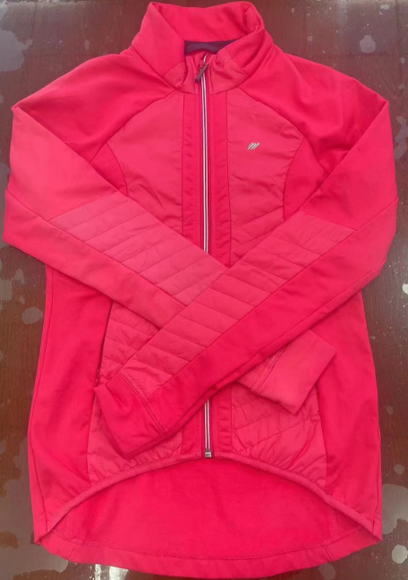 贴上正反面款式图、或者照片 |  |  |  |  | 款式名称： | XXX |  | 渠道： |  | 开发季： |  | 生产工厂： | 营口华顺服装有限公司
 |  |  |  |  |  | 成衣编号： | XXX |  | 品牌： |  | 开发类型： |  | 生产数量： | 3000
 |  |  |  |  |  | 设计师： | XXX |  | 事业部： |  | 开发工厂： | 华顺 | 审核日期：
 |  |  |  |  |  | 开发员： | XXX |  | 系列： |  | 制单日期： | 2023.12.13
 | 物 料 信 息 |  |  |  |  |  |  |  | 采 购 信 息
序号 | 物料类型 | 物料名称 | 物料编号 | 成分 | 应用部位 | 规格1（面料可裁幅宽、辅料型号等） | 规格2（面料克重、辅料长度等） | 单位 | 单耗 | 损耗 | 单价 | 金额(元) | 费用占比 | 供应商
1 | 面料1 | 梭织尼丝纺 |  |  |  |  |  |  | 1.000 | 103% | 7.8000000 | ¥8.03 | 7.38% | 百典
2 | 面料2 | 弹力针织拉绒布 |  |  |  |  |  |  | 1.500 | 103% | 14.5000000 | ¥22.40 | 20.57% | 百典
3 | 中棉 | 40g仿丝棉 |  |  |  |  |  |  | 0.500 | 103% | 1.2000000 | ¥0.62 | 0.57% | 嘉合
4 | 弹力包边带 | 2cm包边带 |  |  |  |  |  |  | 0.450 | 105% | 0.9000000 | ¥0.43 | 0.39% | 诗美嘉
5 | 拉链1 | 5#尼龙开尾 |  |  |  |  |  |  | 1.000 | 103% | 5.6000000 | ¥5.77 | 5.30% | YKK
6 | 拉链2 | 隐形拉链 |  |  |  |  |  |  | 2.000 | 103% | 2.0000000 | ¥4.12 | 3.78% | YKK
7 | 立体LOGO压烫 |  |  |  |  |  |  |  | 1.000 | 103% | 1.5000000 | ¥1.55 | 1.42%
8 | 吊牌及包装 | 干燥剂，纸箱，防潮纸 |  |  |  |  |  |  | 1.000 | 103% | 5.0000000 | ¥5.15 | 4.73%
9 | 厂供物料 | 缝纫线等 |  |  |  |  |  |  | 1.000 | 103% | 0.8000000 | ¥0.82 | 0.76%
10 | OEM款式 | LOP价格(直接人工+税金+利润+运费) |  |  |  |  |  |  | 1.000 | 100% | 60.0000000 | ¥60.00 | 55.10%
11 | 最低起订量 | 3000 |  |  |  |  |  |  |  |  |  | ¥108.89

 | 行数可自行添加；LOP按照5000-7999件的订单量计算。 运费参考：仓库地点天津、太仓各占一半. 物料类型一列可更改内容。

